Mode d'emploi

Calcul du SCOPon et du SGUEh
version 1.0 - décembre 2017

Pour toute question sur cette feuille de calcul, veuillez prendre contact avec les Facilitateurs PEB.

Ce mode d'emploi comprend les sections suivantes :
1. Préambule
2. Que calcule cette feuille de calcul ?
3. Code couleur de la feuille Excel
4. Description des étapes pour l'introduction des données dans la feuille Excel

1. Préambule

La méthode de calcul du rendement de production de chaleur pour le chauffage des locaux a été modifiée pour les projets dont la date de réception de la demande de permis d'urbanisme est en 2018.
Cette méthode de calcul se trouve dans le § 10.2 de l'annexe A1 de l'arrêté PEB et est d'application pour les unités PER et PEN.
Pour certains appareils qui sont soumis à un Règlement européen lié à la Directive EcoDesign, la méthode de détermination du rendement de production de chaleur utilise des données EcoDesign.
Pour les PAC électriques et les PAC gaz à sorption, certaines des données nécessaires ne sont pas couramment communiquées par les fabricants.
Cette feuille de calcul permet de déterminer les données à encoder dans le Logiciel PEB sur base d'autres données que les fabricants sont tenus de communiquer.
Si vous obtenez les valeurs de SCOPon ou de SGUEh (déterminées selon le bon Règlement EcoDEsign) de la part du fabricant ou de votre fournisseur, vous pouvez vous passer
de la feuille Excel et utiliser directement ces données dans le Logiciel PEB.

2. Que calcule cette feuille de calcul ?

Pour les PAC électriques qui sont soumises aux Règlements européens (EU) n°206/2012 ou n°813/2013, cette feuille de calcul permet de calculer :
 | * SCOPon : il s'agit du coefficient de performance de la pompe à chaleur électrique en mode actif et pour les conditions climatiques moyennes

Pour les PAC gaz à sorption qui sont soumises au Règlement européen (EU) n°813/2013, cette feuille de calcul permet de calculer :
 | * SGUEh : le rendement saisonnier en mode chauffage de la pompe à chaleur gaz à sorption

NB : C'est le Logiciel PEB qui détermine lui-même si le générateur de chauffage que vous encodez utilise ou pas les données EcoDesign ou s'il est soumis aux même règles que précédemment.
Si le Logiciel PEB ne demande pas le SCOPon ou le SGUEh, vous ne devez pas utiliser cette feuille Excel, et ce, même si vous disposer bel et bien d'une fiche technique EcoDesign.
Pour rappel, il n'est fait usage des données EcoDEsign que pour une partie des appareils soumis aux Règlement EcoDesign précités.

3. Code couleur de la feuille Excel

Cellules que vous pouvez modifier :

 | Une case verte peut contenir du texte ou un nombre.

 | Une case jaune contient un menu déroulant qui apparait lorsque vous la sélectionnez. Vous devez choisir une des options proposées comme réponse.

Cellulles qui ne sont pas modifiables :

 | Une case noire contient une information qui n'est pas utile pour la configuration choisie. En fonction des valeurs des autres cellules,
 | les cases noires peuvent redevenir visibles afin de permettre un encodage dans le cas où on change de configuration.
 | A l'inverse, une cae peut devenir noire suite à l'encodage effectué dans d'autres cellules.

 | Une case rouge contient une information à ré-encoder dans le Logiciel PEB.

 | Une case bleu clair contient un résultat intermédiaire du calcul. Ces valeurs ne doivent pas être ré-encodées dans le Logiciel PEB.

 | Les cases restantes sont blanches et contiennent des titres ou des descriptions.

4. Description des étapes pour l'introduction des données dans la feuille Excel

 | Actions pas-à-pas
 | Il est recommandé d'exécuter pas à pas et complètement les étapes ci-dessous dans le bon ordre.

 | Détermination du SCOPon des PAC électriques

 | 1. Aller sur la feuille 'SCOPon'

 | 2. Remplir les données nécessaire sur cette feuille

 | Type de PAC et mode d'utilisation

 |  | A. Type de PAC
 |  | Il faut sélectionner dans le menu déroulant la combinaison de source de chaleur et de fluide caloporteur de la PAC.
 |  | On peut choisir parmi les options suivantes :
 |  |  | - sol/eau : PAC avec le sol (par l'intermédiaire d'un circuit hydraulique) comme source de chaleur et
 |  |  | l'eau comme fluide caloporteur.
 |  |  | - eau/eau : PAC avec l'eau comme source de chaleur et l'eau comme fluide caloporteur.
 |  |  | - air extérieur/eau : PAC avec l'air extérieur comme source de chaleur et l'eau comme fluide caloporteur.
 |  |  | - air extérieur/air : PAC avec l'air extérieur comme source de chaleur et l'air comme fluide caloporteur.
 |  |  |  | NB : vous ne devez pas utiliser cette feuille Excel pour une PAC 'air/air' à double conduit
 |  | B. Utilisation pour faire du refroidissement actif
 |  | Si la PAC est utilisée pour faire du refroidissement actif dans le cadre de ce projet, vous devez répondre 'Oui'.
 |  |  | - Dans le cas d'une unité PER, la case "Refroidissement actif" est cochée pour au moins 1 SE, auquel est liée la PAC.
 |  |  | - Dans le cas d'une unité PEN, la PAC est effectivement liée à au moins un SE pourvu de l'écran "Refoidrissment".
 |  | Si la PAC n'est pas utilisée pour faire du refroidissement actif dans le cadre de ce projet, vous devez répondre 'Non'.

 | Données de la fiche technique établie selon le bon Règlement Européen

 | Les questions présentes dans le Logiciel PEB permettent de déterminer si l'appareil est soumis à EcoDesign ou non.
 | Par exemple :

 | Quand un appareil est soumis à un des Règlements EcoDesign, le fabricant est tenu de communiquer une fiche technique établie conformément
 | aux prescription de ce Règlement. Les données suivantes venant de cette fiche technique doivent être encodées dans la feuille Excel.

 |  | A. SCOP
 |  | Il s'agit du coefficient de performance saisonnier. NB : ceci est différent du SCOPon.
 |  | Cette valeur doit être encodée dans le champ correspondant pour les PAC 'air extérieur/air'.
 |  | Pour les autres types de PAC, cette case n'est pas utile et apparait en noir. Il n'est pas nécessaire d'y encoder quelque chose.

 |  | B. ηs
 |  | Il s'agit de l'efficacité énergétique saisonnière pour le chauffage des locaux.
 |  | Cette case n'est pas utile pour les PAC 'air extérieur/air' et apparait en noir. Il n'est alors pas nécessaire d'y encoder quelque chose.
 |  | La valeur de ηs est reprise de la fiche technique EcoDesign de la PAC.
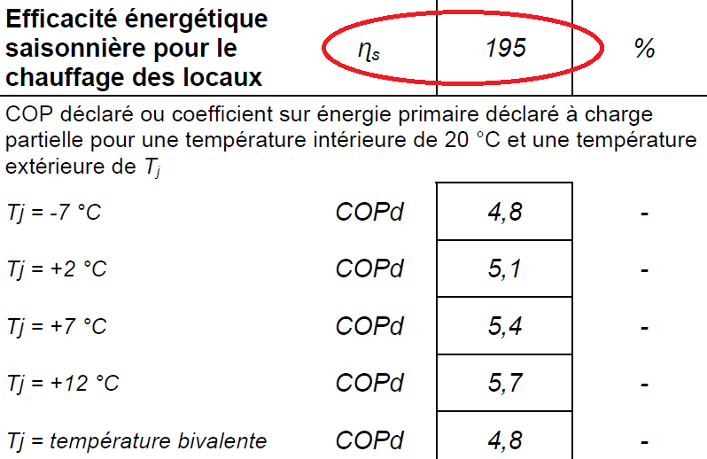

 |  | C. Pnom
 |  | Il s'agit de la puissance thermique ou nominale de la PAC électrique.

 |  | Sur les fiches techniques EcoDesign établies selon le Règlement européen (UE) n°813/2013 pour les PAC avec l'eau
 |  | comme fluide caloporteur, cette puissance est rensignée comme Prated.

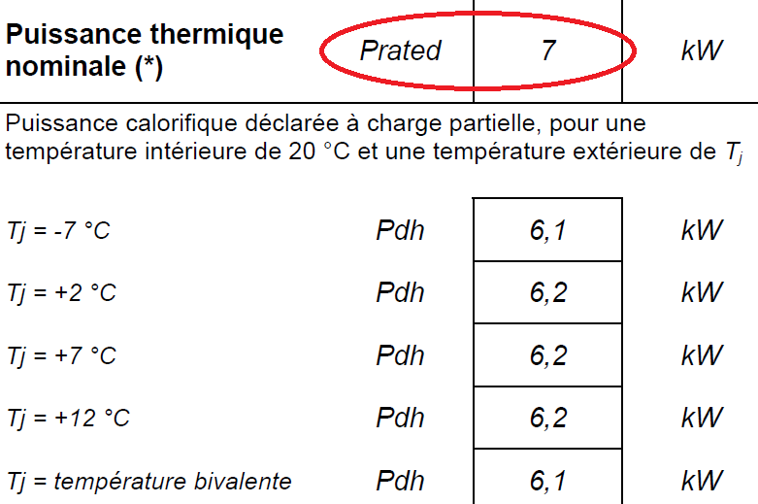

 |  | Sur les fiches techniques EcoDesign établies selon le Règlement européen (UE) n°206/2012 pour les PAC avec l'air
 |  | comme fluide caloporteur, cette puissance est rensignée comme Pdesignh.

 |  | D. Poff, Pto, Psb en Pck
 |  | Il s'agit des puissances consommées par la PAC dans les autres modes de fonctionnement que le mode chauffage.
 |  | Ces puissances sont rensignées sur la fiche technique EcoDesign.

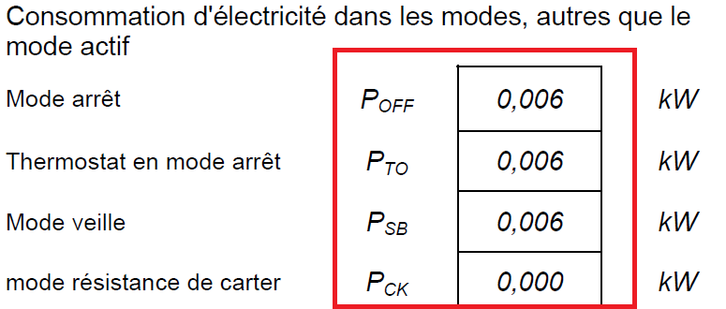

 | 3. Encoder le résultat de la feuille Excel dans le Logiciel PEB.

 |  | Une fois que toutes les données nécessaires sont encodées, la feuille de calcul détermine immédiatement le SCOPon.
 |  | Le résultat peut être encodé dans la déclaration PEB par le Responsable PEB.
 |  | Il est recommandé de conserver la feuille Excel comme document de preuve.

 | Détermination du SGUEh des PAC gaz à sorption

 | 1. Allez sur la feuille 'SGUEh'

 | 2. Remplir les données nécessaire sur cette feuille

 | Source de chaleur de la PAC

 | Il faut sélectionner dans le menu déroulant la source de chaleur de la PAC.
 | On peut choisir parmi les options suivantes :
 |  | - eau : PAC avec l'eau comme source de chaleur.
 |  | - sol : PAC avec le sol (par l'intermédiaire d'un circuit hydraulique) comme source de chaleur.
 |  | - air extérieur : PAC avec l'air extérieur comme source de chaleur.

 | Données de la fiche technique établie selon le bon Règlement Européen

 | Les questions présentes dans le Logiciel PEB permettent de déterminer si l'appareil est soumis à EcoDesign ou non.
 | Par exemple :

 | Quand un appareil est soumis au Règlement européen (EU) n°813/2013, le fabricant est tenu de communiquer une fiche technique établie
 | conformément aux prescription du Règlement. Les données suivantes venant de cette fiche technique doivent être encodées dans la feuille Excel.

 |  | A. ηs
 |  | Il s'agit de l'efficacité énergétique saisonnière pour le chauffage des locaux.
 |  | La valeur de ηs est reprise de la fiche technique EcoDesign de la PAC.
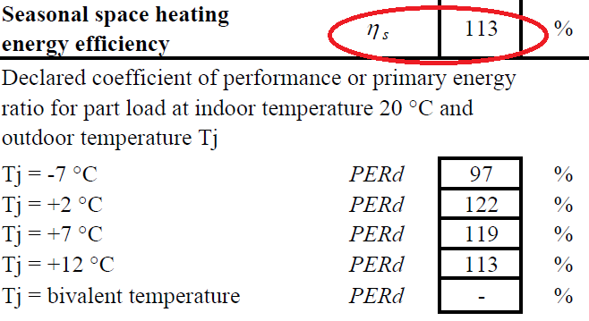

 |  | B. Prated
 |  | Il s'agit de la puissance nominale de la PAC gaz à sorption.
 |  | La valeur de Prated est reprise de la fiche technique EcoDesign de la PAC.
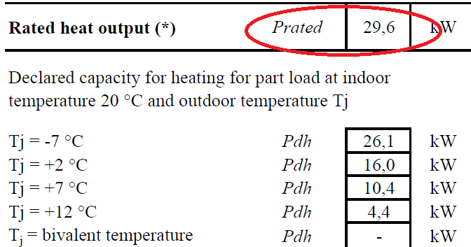

 |  | C. Pdh
 |  | Il s'agit des puissances à charge partielle aux différents points de fonctionnement mesurés en laboratoire.
 |  | Il faut encoder les valeurs correspondant aux températures extérieures de -7°C, 2°C, 7°C et 12°C.
 |  | Les valeurs de ces 4 puissances sont reprises sur la fiche technique EcoDesign de la PAC.

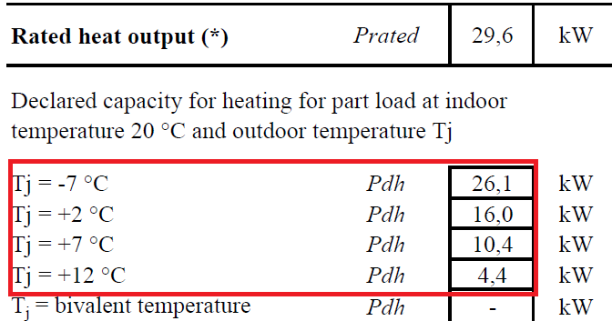

 |  | D. PERd
 |  | Il s'agit des coefficients de performance sur énergie primaire à charge partielle aux différents points de fonctionnement mesurés.
 |  | Il faut encoder les valeurs correspondant aux températures extérieures de -7°C, 2°C, 7°C et 12°C.
 |  | Les valeurs de ces 4 coefficients sont reprises sur la fiche technique EcoDesign de la PAC.
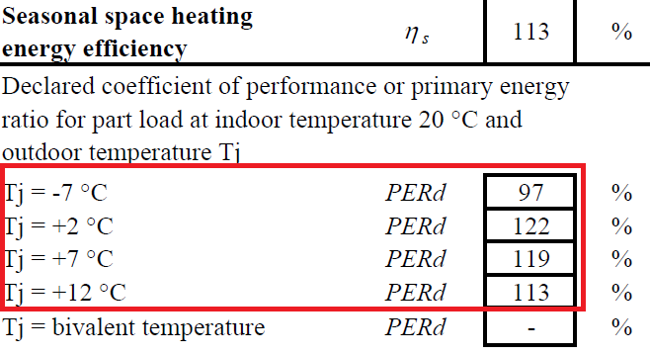

 | 3. Encoder le résultat de la feuille Excel dans le Logiciel PEB.

 |  | Une fois que toutes les données nécessaires sont encodées, la feuille de calcul détermine immédiatement le SGUEh.
 |  | Le résultat peut être encodé dans la déclaration PEB par le Responsable PEB.
 |  | Il est recommandé de conserver la feuille Excel comme document de preuve.

